33
 |  |  | 国勢調査 33

土地
気象
人口
国勢調査
経済
センサス
工業統計
調査
農 業
行財政
議会
区施設利用状況
区民相談
衛生
環境
土木施設
みどり
区民の
くらし
関連
警察
消防
防災
特別区勢
一覧
練馬区勢
図表

３ |  | 国勢調査

 | 国勢調査による世帯数と人口の推移、年齢別の構成、昼間人口、将来予測など

福祉
社会保障
教育

37
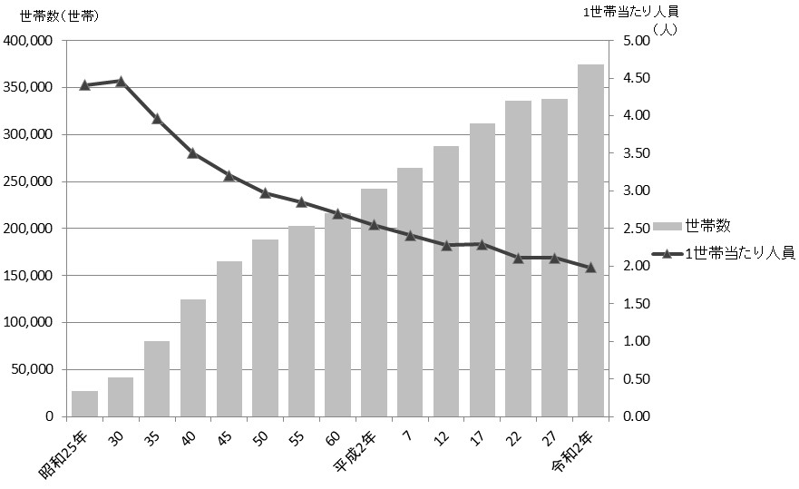
 | 国勢調査 37

図10 世帯数および１世帯当たり人員の推移【表16関連】

45
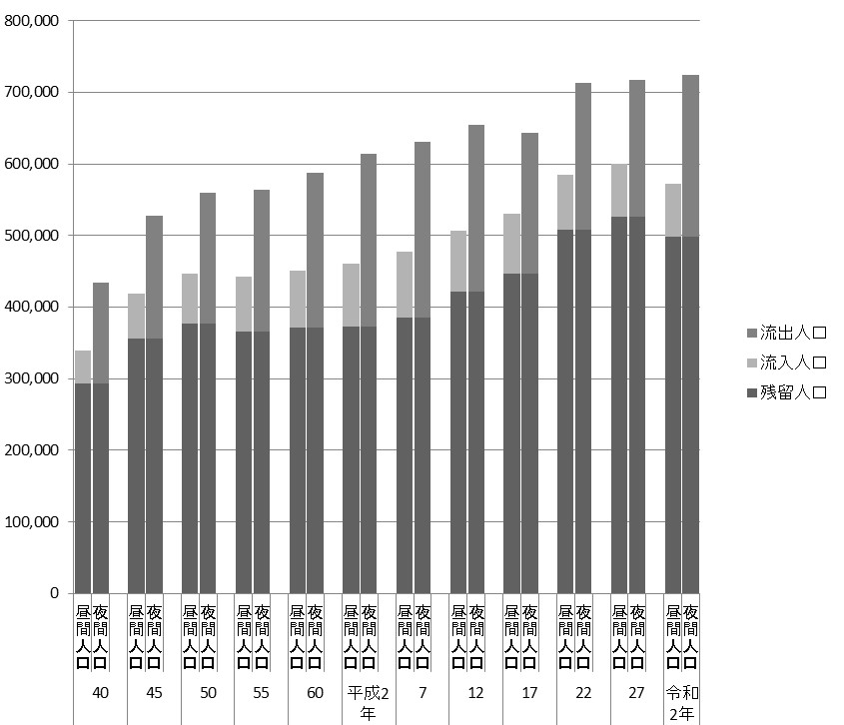
 | 国勢調査 45

図11 昼間人口および夜間人口の推移【表22関連】

46
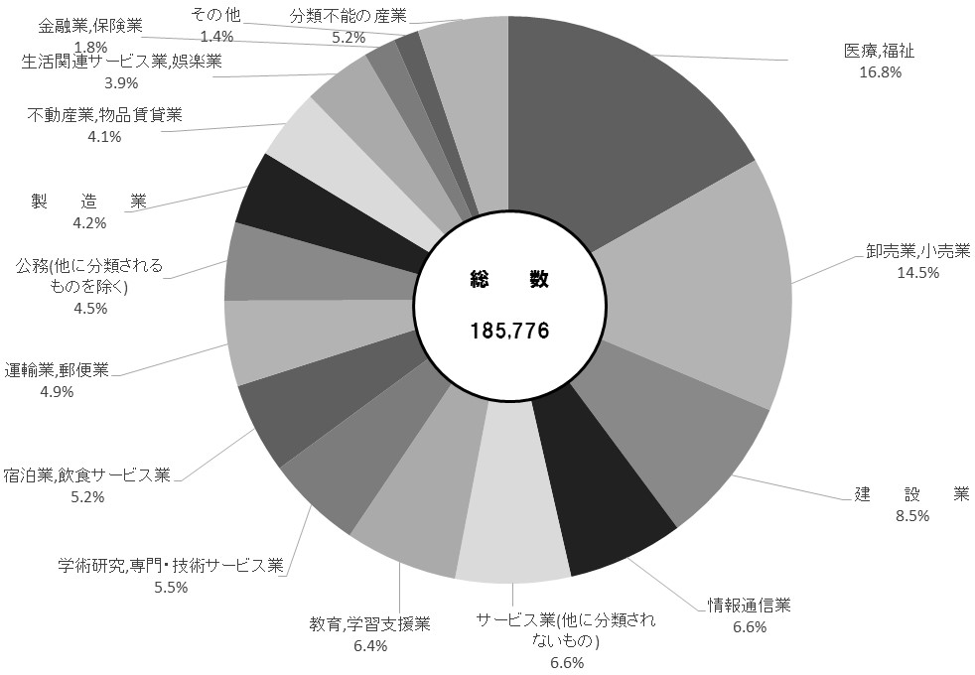
46 国勢調査

表23 昼間人口等別・産業大分類別就業者数
 |  |  |  |  |  |  |  |  |  | (令和２年10月１日現在)
産業大分類 |  |  |  |  | 昼間人口 における就業者 （区内就業者） | 夜間人口 （常住人口） における就業者 | 流入就業者 | 流出就業者 | 流出超過就業者

 |  |  |  |  | ①＋②－③ | ① | ② | ③ | ③－②

 | 総数 |  |  |  | 185,776 | 321,730 | 64,572 | 200,526 | 135,954

 | 第１次産業 |  |  |  | 1,091 | 1,152 | 130 | 191 | 61
 |  | 農業,林業 |  |  | 1,086 | 1,142 | 126 | 182 | 56
 |  |  |  | うち農業 | 1,085 | 1,128 | 126 | 169 | 43
 |  | 漁 業 |  |  | 5 | 10 | 4 | 9 | 5

 | 第２次産業 |  |  |  | 23,642 | 42,606 | 9,483 | 28,447 | 18,964
 |  | 鉱業,採石業,砂利採取業 |  |  | 3 | 63 | 2 | 62 | 60
 |  | 建 設 業 |  |  | 15,763 | 19,650 | 6,636 | 10,523 | 3,887
 |  | 製 造 業 |  |  | 7,876 | 22,893 | 2,845 | 17,862 | 15,017

 | 第３次産業 |  |  |  | 151,472 | 266,510 | 54,152 | 169,190 | 115,038
 |  | 電気・ガス・熱供給・水道業 |  |  | 499 | 1,126 | 349 | 976 | 627
 |  | 情報通信業 |  |  | 12,260 | 36,210 | 2,567 | 26,517 | 23,950
 |  | 運輸業,郵便業 |  |  | 9,042 | 12,525 | 4,348 | 7,831 | 3,483
 |  | 卸売業,小売業 |  |  | 27,002 | 46,288 | 9,534 | 28,820 | 19,286
 |  | 金融業,保険業 |  |  | 3,405 | 14,263 | 1,717 | 12,575 | 10,858
 |  | 不動産業,物品賃貸業 |  |  | 7,525 | 12,756 | 1,825 | 7,056 | 5,231
 |  | 学術研究,専門・技術サービス業 |  |  | 10,160 | 21,986 | 1,909 | 13,735 | 11,826
 |  | 宿泊業,飲食サービス業 |  |  | 9,646 | 16,697 | 2,555 | 9,606 | 7,051
 |  | 生活関連サービス業,娯楽業 |  |  | 7,208 | 11,606 | 2,252 | 6,650 | 4,398
 |  | 教育,学習支援業 |  |  | 11,937 | 18,588 | 5,325 | 11,976 | 6,651
 |  | 医療,福祉 |  |  | 31,230 | 36,751 | 12,264 | 17,785 | 5,521
 |  | 複合サービス事業 |  |  | 1,059 | 1,092 | 515 | 548 | 33
 |  | サービス業(他に分類されないもの) |  |  | 12,215 | 25,296 | 4,189 | 17,270 | 13,081
 |  | 公務(他に分類されるものを除く) |  |  | 8,284 | 11,326 | 4,803 | 7,845 | 3,042

 | 分類不能の産業 |  |  |  | 9,571 | 11,462 | 807 | 2,698 | 1,891

注 |  | ： | 15歳以上の数値である。
資料 |  | ： | 総務省統計局「令和２年国勢調査報告」

図12 昼間人口における就業者数【表23関連】

